상품제안서
프란시스 18oz 롱화이트머그 | 상품코드: S38593

 |  |  |  |  |  |  | 02-713-8555 | www.synergygift.co.kr
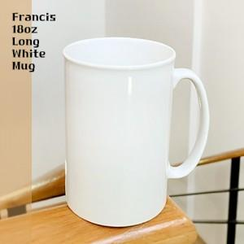

【상세/제작정보】 | <span style="font-size: 14pt;">※ 전사인쇄 별도 문의 바랍니다.<br></span><br>

【인쇄/포장옵션】 | 실크 / 1p 기본케이스

【공급단가】 | 수량 | 100~ | 300~ | 500~ | 1,000~ | 3,000~
*VAT별도 | 단가 | 2,790원 | 2,750원 | 2,680원 | 2,580원 | 2,470원

【상품 URL】 | https://www.synergygift.co.kr:443/src/goods_detail.php?gdno=38593

